SQL
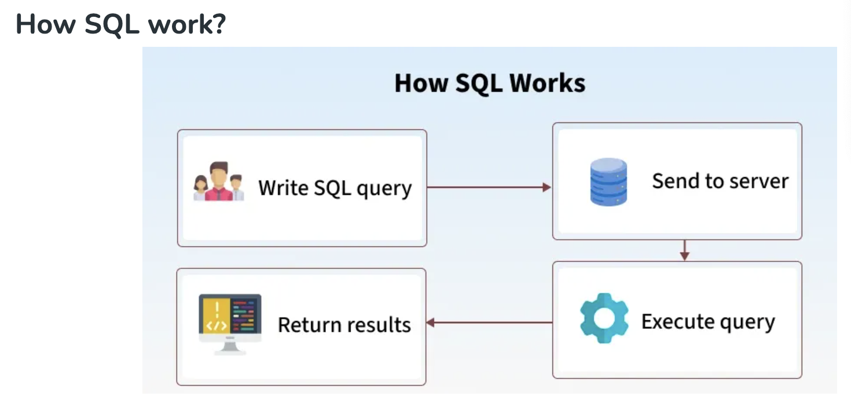
😊 Welcome!! 欢迎来到SQ课程！

👩‍🏫 About me: May
- 9年软件开发经验，擅长数据库、Python、AI
- 曾在中日美3地工作，教学经验丰富
- 目前参与认知科学AI研究

🧑 How about you?
- 你有没有接触过SQL或数据库？
- 其他编程语言，工具的使用？

💡技术用语确认/SQL Key words
中文术语 | 英文术语 | 简要解释（中英）
数据 | Data | 存储的信息；Data represents stored information.
数据库 | Database | 存放数据的容器；A structured collection of data.
表 | Table | 数据按行列结构组织的单位；Data is stored in tables (rows & columns).
字段（列） | Field / Column | 表中的一个列；A single column in a table.
记录（行） | Record / Row | 表中的一行；A single row of data in a table.
主键 | Primary Key | 唯一标识一条记录的字段；A field that uniquely identifies a record. |  | ID
外键 | Foreign Key | 关联其他表的字段；A field that links to another table’s primary key. |  |  | 一定是另外一张表的主键
增 | INSERT | 添加新数据；To add new records to a table.
删 | DELETE | 删除数据；To remove data from a table.
改 | UPDATE | 修改已有数据；To modify existing data.
查 | SELECT | 查询数据；To retrieve data from a table. | SQL
条件查询 | WHERE clause | 加上条件筛选；Filter query results.
排序 | ORDER BY | 对结果排序；Sort the result set.
分组 | GROUP BY | 对数据进行分组统计；Group rows sharing a property.
聚合函数 | Aggregate Function | 如 COUNT, SUM 等，用于统计；Functions like COUNT, SUM, etc.
内连接 | INNER JOIN | 返回两个表中匹配的记录；Returns matching records from two tables.
左连接 | LEFT JOIN | 返回左表所有记录及匹配的右表记录；All records from left table + matches.
子查询 | Subquery | 查询中嵌套的查询；A query inside another query.
别名 | Alias (AS) | 给字段或表起临时名；Rename fields or tables temporarily.
空值 | NULL | 表示没有数据；Represents missing or unknown data.
去重 | DISTINCT | 去除重复值；Remove duplicate records.
通配符 | Wildcard (% / _) | 模糊匹配；Used in LIKE for fuzzy match.
模式匹配 | LIKE | 模糊条件查询；Used for pattern matching.
创建数据库 | CREATE DATABASE | 创建新数据库；Command to create a new database.
创建表 | CREATE TABLE | 创建新表；Command to create a new table.
删除表 | DROP TABLE | 删除整张表；Delete an entire table.
修改表结构 | ALTER TABLE | 增加/修改/删除字段；Change table schema.

📘 SQL 简介与语法规则 |  | 📝 语法/Grammar

✅ 什么是 SQL（Structured Query Language）？
- SQL 是用来操作数据库（Database）的语言
- 用于查询（SELECT）、新增（INSERT）、修改（UPDATE）、删除（DELETE）等
 |  | Ascending Descending
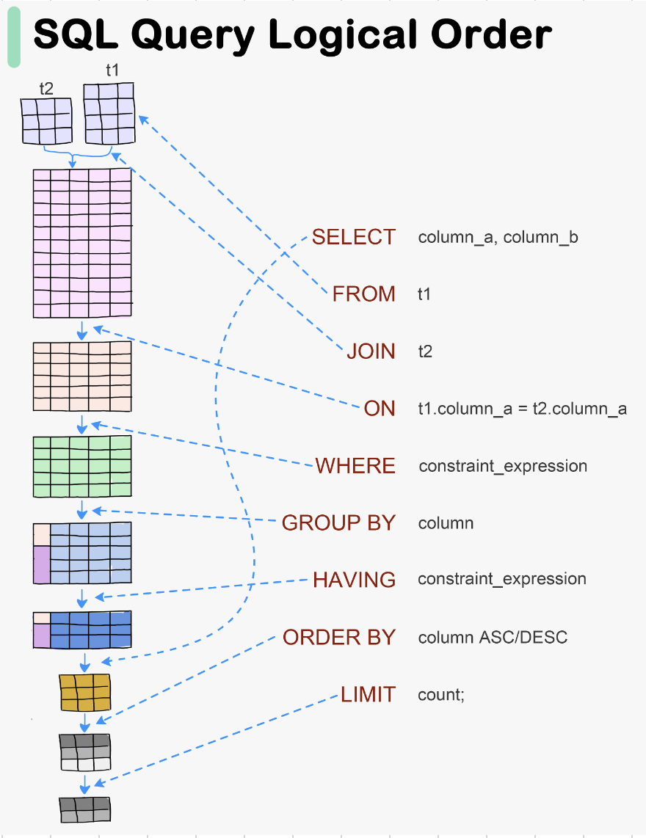
✅ 常用 SQL 子句（Clause）：
SELECT：选择哪些字段
FROM：从哪个表中获取数据 T1
JOIN：从哪个表进行关联 T2
ON：关联的条件 （T1.FK(col) T2.PK(Col))
WHERE：设置条件
GROUP BY：按照那一列分组
HAVING：分组后的条件
ORDER BY：排序 | ASC(升序) DESC(降序)
LIMIT：返回前几条数据

Database
关系型数据库（Relational Database，简称 RDB）是一种使用表格（tables）结构来存储和管理数据的数据库系统。它的核心概念包括：

🧩 基本组成
 | 概念
 | 表（Table）
 | 行（Row）
 | 列（Column）
 | 主键（Primary Key）
 | 外键（Foreign Key）

🔗 表之间的关系类型
 | 关系类型
 | 一对一（1:1）
 | 一对多（1:N）
 | 多对多（M:N）

🧠 特点
 | 结构化查询语言（SQL）：用来操作数据，如 SELECT, INSERT, UPDATE, DELETE

 | 数据完整性约束：如主键、外键、唯一、非空等

 | 事务支持：支持原子性、一致性、隔离性、持久性（ACID）

🛠️ 常见关系型数据库管理系统（RDBMS）

 | 系统名称 | 说明 | 特点
 | MySQL | 类似于 Excel 的一张表，每一行是记录，每一列是字段 | 开源、轻量、常用于 Web 应用
 | PostgreSQL | 表中的一条数据记录 | 开源、功能强大、支持复杂查询与扩展
 | SQLite | 表中的字段名，每列定义一个数据类型 | 零配置、嵌入式、小型项目理想选择
 | Microsoft SQL Server | 唯一标识一行数据的字段 | 微软出品，常用于企业场景
 | Oracle | 指向其他表主键，用于建立表之间的关系 | 商业数据库中的旗舰产品，强大的性能与安全性支持

🌟 示例表关系（以学生选课为例）

 | departments (系部表) | 关系类型 | 描述
 | ↳ department_id (PK) | 学生 - 系部 | 每位学生属于一个系部（多对一）
 | ↳ department_name | 课程 - 教师 | 每门课程由一位教师教授（多对一）
 |  | 课程 - 系部 | 每门课程属于一个系部（多对一）
 | courses (课程表) | 学生 - 课程 | 多对多，通过 enrollments 选课关系表完成连接
 | ↳ course_id (PK) | 学生 - 成绩 | enrollments 表记录学生在每门课程中的得分情况
 | ↳ teacher_id (FK)
 | ↳ department_id (FK)
 |  | ER 图 （Entity-Relationship Model，实体关系模型）
 | teachers (教师表)
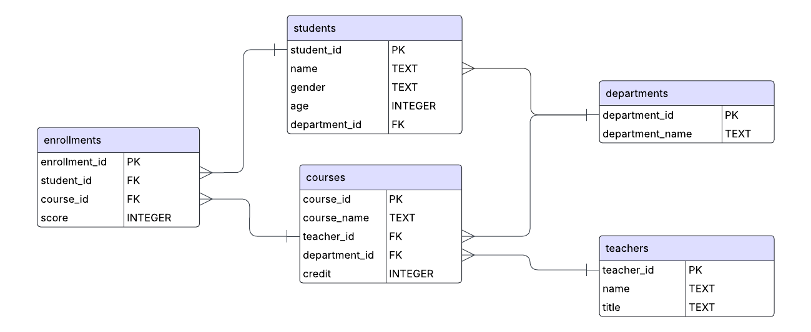
 | ↳ teacher_id (PK)

 | enrollments (选课表)
 | ↳ enrollment_id (PK)
 | ↳score
 | ↳ student_id (FK)
 | ↳ course_id (FK)

 | students (学生表)
 | ↳ student_id (PK)
 | ↳ name
 | ↳ age
 | ↳ gender
 | ↳ department_id (FK) → departments.department_id

 | SELECT *
 | FROM students -- T1
 | INNER JOIN departments -- T2
 | ON students.department_id = departments..department_id

 |  | 01, Alice, 18, F, d_01 | d_01, ComputerScience
 |  | 02, Bob, 18, F, Null | d_02, Art
 |  | 主表 （保留所有信息）
 |  | 副表（保留关联信息） | 主表 （保留所有信息）

 |  | 01, Alice, 18, F, d_01，ComputerScience
 |  | 02, Bob, 18, F, Null， Null

 |  | d_01, ComputerScience，01, Alice, 18, F
 |  | d_02, Art，Null，。。。。。

Date
📅 日期函数
 | DATE('now') | DATE('now') → '2025-07-03' | 当前日期
 | DATETIME('now') | DATETIME('now') → '2025-07-03 12:00:00' | 当前日期时间
 | STRFTIME('%Y', 'now') | → '2025' | 提取年份
 | STRFTIME('%m', 'now') | → '07' | 提取月份
 | STRFTIME('%d', 'now') | → '03' | 提取日
 | JULIANDAY('now') | → 2460473.5 | 转换为儒略日

📅 SQLite 日期时间提取函数

 | 功能 | 语法示例 | 返回值 | 说明
 | 当前日期 | DATE('now') | 2025-07-16 | 返回当前日期（UTC）
 | 当前时间 | TIME('now') | 16:04:03 | 返回当前时间（UTC）
 | 当前完整时间戳 | DATETIME('now') | 7/16/25 | 返回当前日期 + 时间
 | 提取年份(Year) | STRFTIME('%Y', 'now') | 2025 | 返回4位年份
 | 提取月份 (month) | STRFTIME('%m', 'now') | 7 | 返回2位月份
 | 提取日(day) | STRFTIME('%d', 'now') | 16 | 返回2位日期
 | 提取小时 (Hour) | STRFTIME('%H', 'now') | 16 | 24小时制
 | 提取分钟 (Minute) | STRFTIME('%M', 'now') | 4 | 分钟数
 | 提取秒数 (Second) | STRFTIME('%S', 'now') | 3 | 秒数
 | 提取星期几（0=周日）(the day in a week) | STRFTIME('%w', 'now') | 2 | 0=Sunday 1=Monday
 | 一年中的第几天 (The day in the year) | STRFTIME('%j', 'now') | 197 | 返回001–366
 | 一年中的第几周 (Week) | STRFTIME('%W', 'now') | 28 | 返回00–53，星期一为一周第一天

📌 使用范例 -
- 查询2020出生的学生
SELECT name, age -- age = 0
FROM students
WHERE STRFTIME('%Y', 'now') - age = '2020'
-- 查询年龄为偶数且生日在本月的学生
SELECT name
FROM students
WHERE age % 2 = 0 AND STRFTIME('%m', DATE('now')) = '07';
-- % 取余数 7 % 4 = 3
🧮 日期计算（偏移）
 | 示例 | 说明
 | DATE('now', '+1 day') | 明天
 | DATE('now', '-3 day') | 3天前
 | DATETIME('now', '+3 hours', '-15 minutes') | 当前时间 +3小时 -15分钟
 | DATE('2025-01-01', '-1 month') | 加一个月
 | DATE('2025-01-01', '+1 year', '-1 month') | 明年减一天

Group
student_id | name | age | gender | department_id | COUNT(*) | 统计每个系的学生人数
3001 | Alice | 20 | Female | 1 | SUM(score) |  | SELECT department_id, COUNT(*) AS student_count
3002 | Bob | 21 | Male | 2 | AVG(score) |  | FROM students
3003 | Charlie |  | Male |  | MAX(score) / MIN(score) |  | GROUP BY department_id;
3004 |  | 22 | Female | 3 | GROUP_CONCAT(column)
3005 | Daisy | 19 | Female | 1
3006 | Ethan | 24 | Male | 2 |  | 统计每个性别的人数
3007 | Fay | 20 | Female | 3 |  |  | SELECT gender, COUNT(*) AS count
3008 | George | 23 | Male |  |  |  | FROM students
3009 | Heidi | 20 | Female | 2 |  |  | GROUP BY gender;
SELECT department_id, MAX(age) AS max_age
FROM students
WHERE age > 20 AND department_id >= 1 AND department_id <= 2
GROUP BY department_id
HAVING department_id >= 1 AND department_id <= 2
3010 | Ian | 22 | Male | 1
3011 | Judy |  | Female | 3
3012 | Ken | 25 | Male | 1 |  | 统计各课程的平均分数
3013 | Linda | 20 | Female | 2 |  |  | SELECT course_id, AVG(score) AS avg_score
3014 | Michael | 28 | Male | 3 |  |  | FROM enrollments | Time - short
3015 | Nina | 21 | Female | 1 |  |  | GROUP BY course_id;
3016 | Oscar | 30 | Male | 2
3017 | Penny | 22 | Female | 1
3018 | Quinn | 23 | Other | 2 |  | 统计每门课的最低和最高成绩
3019 | Rachel | 20 | Female |  |  |  | SELECT course_id, MIN(score) AS min_score, MAX(score) AS max_score
3020 | Steve | 19 | Male | 3 |  |  | FROM enrollments
3021 | Tina |  | Female | 1 |  |  | GROUP BY course_id;
3022 | Uma | 20 | Female | 2
3023 | Vincent | 21 | Male | 3
3024 | Wendy | 22 | Female | 1 |  | 统计每个老师教授的课程数量
3025 | Xander | 20 | Male | 2 |  |  | SELECT teacher_id, COUNT(*) AS course_count
3026 | Yara | 23 | Female | 3 |  |  | FROM courses
3027 | Zack | 25 | Male | 1 |  |  | GROUP BY teacher_id;
3028 | Anna | 26 | Female
3029 | Brandon | 24 | Male | 2
3030 | Clara | 18 | Female | 1 |  | 统计每个系的年龄大于20岁的学生人数
3031 | David | 27 | Male | 3 |  |  | SELECT department_id, COUNT(*) AS count
3032 | Eva | 19 | Female | 2 |  |  | FROM students
3033 | Frank | 28 | Male | 1 |  |  | WHERE age > 20
3034 | Grace | 21 | Female | 3 |  |  | GROUP BY department_id;
3035 | Hank | 22 | Male
3036 | Ivy | 20 | Female | 2
3037 | Jack | 23 | Male | 3 |  | 统计每个学生是否有成绩（非 NULL）的课程数量
3038 | Kate |  | Female | 1 |  |  | SELECT student_id, COUNT(score) AS scored_course_count
3039 | Luke | 21 | Male | 2 |  |  | FROM enrollments
3040 | Mia | 20 | Female | 1 |  |  | GROUP BY student_id;
3041 | Nathan | 29 | Male | 3
3042 | Olive | 24 | Female | 2
3043 | Paul | 26 | Male | 1 |  | 统计各课程分数大于等于80的学生人数
3044 | Queenie | 22 | Female | 3 |  |  | SELECT course_id, COUNT(*) AS high_score_count
3045 | Roger | 20 | Male | 1 |  |  | FROM enrollments
3046 | Sophia | 19 | Female | 2 |  |  | WHERE score >= 80
3047 | Tom | 27 | Male |  |  |  | GROUP BY course_id;
3048 | Ursula | 28 | Female | 3
3049 | Victor | 23 | Male | 1
3050 | Willa | 21 | Female | 2 |  | 统计每个课程是否有 NULL 成绩记录
 |  |  |  |  |  |  | SELECT course_id, SUM(CASE WHEN score IS NULL THEN 1 ELSE 0 END) AS null_score_count
 |  |  |  |  |  |  | FROM enrollments
 |  |  |  |  |  |  | GROUP BY course_id;

 |  |  |  |  |  | 统计每个系中学生姓名长度超过4的数量
 |  |  |  |  |  |  | SELECT department_id, COUNT(*) AS count
 |  |  |  |  |  |  | FROM students
 |  |  |  |  |  |  | WHERE LENGTH(name) > 4
 |  |  |  |  |  |  | GROUP BY department_id;

 |  |  |  |  |  | 找出每个系平均年龄大于21的系
 |  |  |  |  |  |  | SELECT department_id, AVG(age) AS avg_age
 |  |  |  |  |  |  | FROM students
 |  |  |  |  |  |  | WHERE age IS NOT NULL
 |  |  |  |  |  |  | GROUP BY department_id
 |  |  |  |  |  |  | HAVING AVG(age) > 21;

 |  |  |  |  |  | 找出有超过 1 个学生参加且平均分大于85的课程
 |  |  |  |  |  |  | SELECT course_id, COUNT(*) AS count, AVG(score) AS avg_score
 |  |  |  |  |  |  | FROM enrollments
 |  |  |  |  |  |  | WHERE score IS NOT NULL
 |  |  |  |  |  |  | GROUP BY course_id
 |  |  |  |  |  |  | HAVING COUNT(*) > 1 AND AVG(score) > 85;

 |  |  |  |  | COUNT(*) | 统计每个性别下，姓名不为 NULL 的学生平均年龄，排除年龄为 NULL
 |  |  |  |  | SUM(score) |  | SELECT gender, AVG(age) AS avg_age
 |  |  |  |  | AVG(score) |  | FROM students
 |  |  |  |  | MAX(score) / MIN(score) |  | WHERE name IS NOT NULL AND age IS NOT NULL
 |  |  |  |  | GROUP_CONCAT(column) |  | GROUP BY gender;

 |  |  |  |  |  | 统计每个学生的总分，但只保留总分在 150 到 200 之间的记录
 |  |  |  |  |  |  | SELECT student_id, SUM(score) AS total_score
 |  |  |  |  |  |  | FROM enrollments
 |  |  |  |  |  |  | WHERE score IS NOT NULL
 |  |  |  |  |  |  | GROUP BY student_id
 |  |  |  |  |  |  | HAVING SUM(score) BETWEEN 150 AND 200;

 |  |  |  |  |  | 按课程分组，计算平均分、人数，要求平均分非空且不少于2人
 |  |  |  |  |  |  | SELECT course_id, AVG(score) AS avg_score, COUNT(*) AS student_count
 |  |  |  |  |  |  | FROM enrollments
 |  |  |  |  |  |  | WHERE score IS NOT NULL
 |  |  |  |  |  |  | GROUP BY course_id
 |  |  |  |  |  |  | HAVING COUNT(*) >= 2;

 |  |  |  |  |  | 找出平均年龄最小的性别组（先分组，再排序取TOP 1）
 |  |  |  |  |  |  | SELECT gender, AVG(age) AS avg_age
 |  |  |  |  |  |  | FROM students
 |  |  |  |  |  |  | WHERE age IS NOT NULL
 |  |  |  |  |  |  | GROUP BY gender
 |  |  |  |  |  |  | ORDER BY avg_age ASC
 |  |  |  |  |  |  | OFFSET 0 ROWS FETCH NEXT 1 ROWS ONLY;

 |  |  |  |  |  | 找出所有分数为整数的课程及其平均分
 |  |  |  |  |  |  | SELECT course_id, AVG(score) AS avg_score
 |  |  |  |  |  |  | FROM enrollments
 |  |  |  |  |  |  | WHERE score IS NOT NULL AND score = FLOOR(score)
 |  |  |  |  |  |  | GROUP BY course_id;

 |  |  |  |  |  | 统计每个学生的总分并计算其分数平方和（练 POWER）
 |  |  |  |  |  |  | SELECT student_id, SUM(score) AS total_score, SUM(POWER(score, 2)) AS sum_square
 |  |  |  |  |  |  | FROM enrollments
 |  |  |  |  |  |  | WHERE score IS NOT NULL
 |  |  |  |  |  |  | GROUP BY student_id;

 |  |  |  |  |  | 找出名字包含字母 “a” 的学生，按系分组统计人数
 |  |  |  |  |  |  | SELECT department_id, COUNT(*) AS count
 |  |  |  |  |  |  | FROM students
 |  |  |  |  |  |  | WHERE name IS NOT NULL AND name LIKE '%a%'
 |  |  |  |  |  |  | GROUP BY department_id;

 |  |  |  |  |  | 找出所有课程中，成绩波动超过20（max - min > 20）的课程
 |  |  |  |  |  |  | SELECT course_id, MAX(score) - MIN(score) AS score_range
 |  |  |  |  |  |  | FROM enrollments
 |  |  |  |  |  |  | WHERE score IS NOT NULL
 |  |  |  |  |  |  | GROUP BY course_id
 |  |  |  |  |  |  | HAVING MAX(score) - MIN(score) > 20;

JOIN
不同的SQL Join 的类型说明

🔸1. INNER JOIN（内连接）

 | 解释： | 返回两个表中 都有匹配关系的行。如果某一行在某个表中没有对应匹配的行，则该行不会出现在结果中。

 | 语法：
 |  | SELECT 列名 |  |  | SELECT columns
 |  | FROM 表1 |  |  | FROM table1
 |  | INNER JOIN 表2 |  |  | INNER JOIN table2
 |  | ON 表1.共同字段(PK) = 表2.共同字段(FK); |  |  | ON table1.common_column = table2.common_column;

🔸2. LEFT JOIN / LEFT OUTER JOIN（左连接）

 | 解释： | 返回左表中的 所有行，以及右表中与之匹配的行。如果右表中没有匹配项，则返回结果中右表的字段为 NULL。

 | 语法：
 |  | SELECT 列名 |  |  | SELECT columns FROM table1 LEFT JOIN table2 ON table1.common_column = table2.common_column;
 |  | FROM 表1
 |  | LEFT JOIN 表2
 |  | ON 表1.共同字段 = 表2.共同字段;

🔸3. RIGHT JOIN / RIGHT OUTER JOIN（右连接）

 | 解释： | 返回右表中的 所有行，以及左表中与之匹配的行。如果左表中没有匹配项，则返回结果中左表的字段为 NULL。

 | 语法：
 |  | SELECT 列名 |  |  | SELECT columns FROM table1 LEFT JOIN table2 ON table1.common_column = table2.common_column;
 |  | FROM 表1
 |  | RIGHT JOIN 表2
 |  | ON 表1.共同字段 = 表2.共同字段;

 | 💡注意：RIGHT JOIN 并不是所有数据库都支持（如 SQLite 就不支持），可用 LEFT JOIN 调换左右表替代实现。

🔸4. FULL JOIN / FULL OUTER JOIN（全连接）

 | 解释： | 返回 两个表中的所有行，不论是否有匹配。对于没有匹配的部分，用 NULL 填充对应字段。

 | 语法：
 |  | SELECT 列名 |  |  | SELECT columns FROM table1 FULL JOIN table2 ON table1.common_column = table2.common_column;
 |  | FROM 表1
 |  | FULL JOIN 表2
 |  | ON 表1.共同字段 = 表2.共同字段;

 | ⚠ SQLite 不支持 FULL JOIN，可通过 LEFT JOIN UNION RIGHT JOIN 模拟。

🔸5. CROSS JOIN（交叉连接）

 | 解释： | 返回两个表的 笛卡尔积：即每个表1的行都与表2的每一行配对。适合用于生成组合。

 | 语法：
 |  | SELECT 列名 |  |  | SELECT columns FROM table1 CROSS JOIN table2;
 |  | FROM 表1
 |  | CROSS JOIN 表2;

🔸6. SELF JOIN（自连接）

 | 解释： | 用于将一张表与自身连接，一般用于比较表中不同的行之间的关系（如员工与上级）。

 | 语法：
 |  | SELECT a.列名, b.列名 |  |  | SELECT a.columns, b.columns FROM table1 a INNER JOIN table1 b ON a.common_column = b.common_column;
 |  | FROM 表 a
 |  | INNER JOIN 表 a
 |  | ON a.共同字段 = a.共同字段;

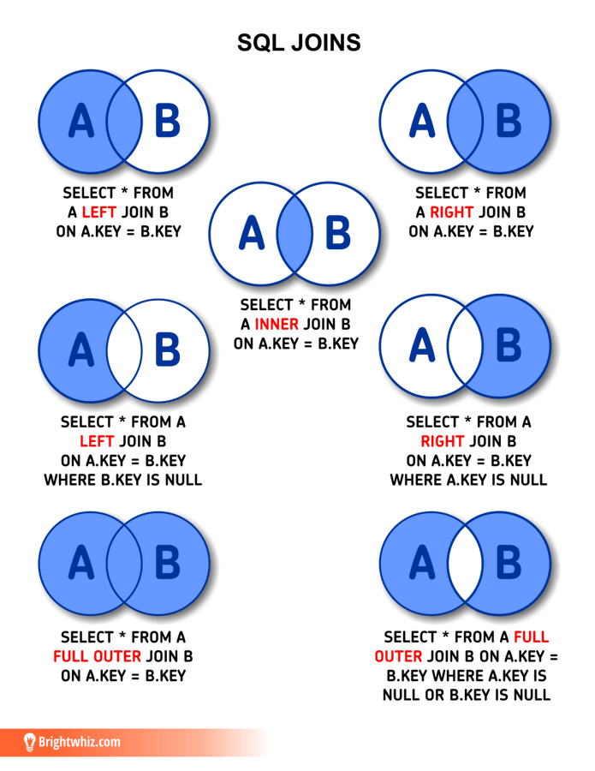
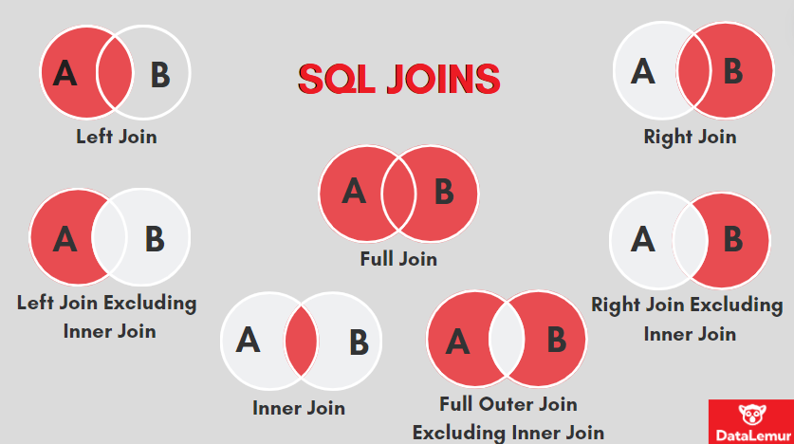

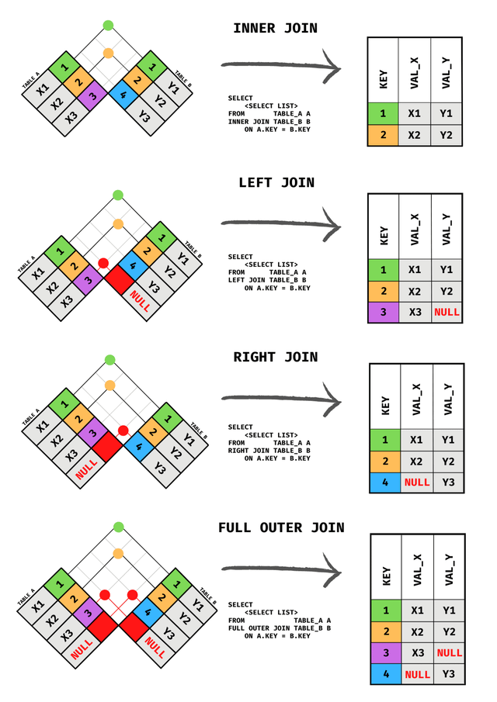

 | Table_A
 |  | A_ID (PK) | col_A | B_ID (FK)
 |  | A111 | A_1 | B111
 |  | A222 | A_2 | B333
 |  | A333 | A_3 | B555
 |  | A444 | A_4 | B666
 |  | A555 | A_5 | B888
 |  | A666 | A_6 | B999
 |  | A777 | A_7 | NULL

 | Table_B
 |  | B_ID (PK) | col_B | A_ID (FK)
 |  | B111 | B_1 | A111
 |  | B333 | B_3 | A222
 |  | B555 | B_5 | A333
 |  | B666 | B-6 | A444
 |  | B888 | B-8 | A555
 |  | B999 | B-9 | A666
 |  | B000 | B-0 | NULL

